DicionárioDeDados_ExercicioPlat
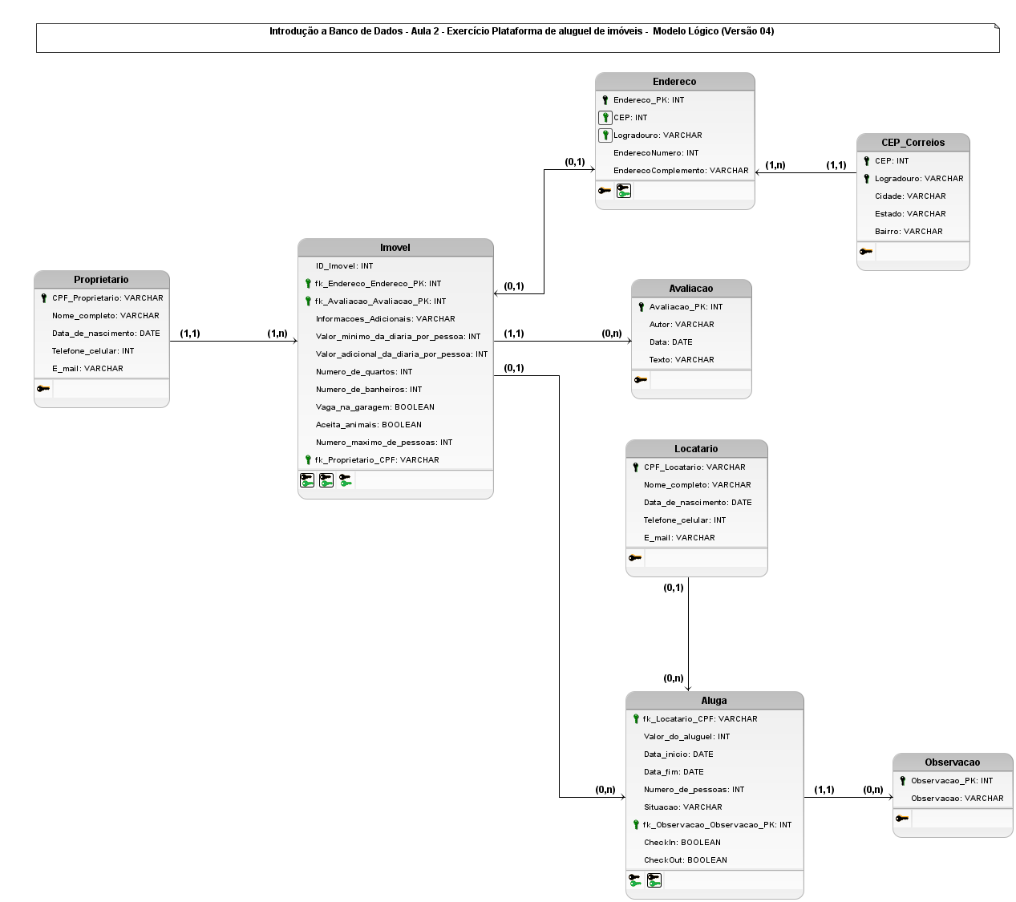

Entidade
Nome | PROPRIETÁRIO
Descrição | Pessoa Física que cadastra um imóvel para alugar por temporada.
Nome do atrubuto | Tipo | Domínio de valores válidos | Obrigatório (sim ou não) | Regras de negócio
CPF | Mono simples identificador | Números inteiros de 11 dígitos | Sim
Nome completo | Mono simples | Texto até 100 caracteres | Sim
Data de Nascimento | Mono simples | Data | Sim | São aceitos somente proprietários maiores de 18 anos.
Telefone celular | Mono simples | Números inteiros de 10 dígitos | Sim
E-mail | Mono simples | Texto até 100 caracteres | Sim | Verificação da regra de formatação de e-mails.

Entidade
Nome | IMÓVEL
Descrição | Propriedade disponível para locação por temporada que pertence a uma pessoa física.
Nome do atrubuto | Tipo | Domínio de valores válidos | Obrigatório (sim ou não) | Regras de negócio
ID | Mono simples identificador | Números inteiros sequenciais | Sim | Geração automática.
Endereço | Mono composto |  | Sim | Composto por CEP, Logradouro, Número, Complemento, Bairro, Cidade e Estado. | Dúvida
Avaliação | Mono opcional composto |  | Sim | Composto por Locatário, Data e Texto | Dúvida
Informações adicionais | Mono simples | Texto de até 500 caracteres | Sim
Valor mínimo da diária por pessoa | Mono simples | Moeda | Sim
Valor adicional da diária por pessoa | Mono simples | Moeda | Sim
Número de quartos | Mono simples | Números inteiros de 10 dígitos | Sim
Número de banheiros | Mono simples | Números inteiros de 10 dígitos | Sim
Vaga na garagem | Mono simples | Numero booleano: Sim ou Não | Sim
Aceita animais | Mono simples | Numero booleano: Sim ou Não | Sim
Número máximo de pessoas | Mono simples | Números inteiros de 10 dígitos | Sim
Proprietário CPF | Dúvida como sinalizado que é chave estrangeira aqui. | Números inteiros de 11 dígitos | Sim | Um proprietário pode alugar um ou mais imóveis. Um imóvel pode se alugado somente por um locatário. | Dúvida

Entidade
Nome | ENDEREÇO
Descrição | Endereço do imóvel a ser alugado por temporada.
Nome do atrubuto | Tipo | Domínio de valores válidos | Obrigatório (sim ou não) | Regras de negócio
Endereço | Mono composto |  | Sim | Composto por CEP, Logradouro, Número, Complemento, Bairro, Cidade e Estado.
CEP | Dúvida como sinalizado que é chave estrangeira aqui. | Números inteiros de 8 dígitos | Sim | Validar junto ao site dos Correiros. | Dúvida
Logradouro | Dúvida como sinalizado que é chave estrangeira aqui. | Texto de até 100 caracteres | Sim | Obter por meio do CEP | Dúvida
Endereço Número | Mono simples | Texto de até 15 caracteres | Sim | Números inteiros ou "sem número".
Endereço Complemento | Mono simples | Texto de até 25 caracteres | Sim

Entidade
Nome | CEP_CORREIOS
Descrição | CEP cadastrados de acordo com a base dos Correios.
Nome do atrubuto | Tipo | Domínio de valores válidos | Obrigatório (sim ou não) | Regras de negócio
CEP | Mono simples identificador | Números inteiros de 8 dígitos | Sim | Validar junto ao site dos Correiros.
Logradouro | Mono simples identificador | Texto de até 100 caracteres | Sim | Obter por meio do CEP
Bairro | Mono simples | Texto de até 100 caracteres | Sim | Obter por meio do CEP
Cidade | Mono simples | Texto de até 100 caracteres | Sim | Obter por meio do CEP
Estado | Mono simples | Texto de até 100 caracteres | Sim | Obter por meio do CEP

Entidade
Nome | AVALIAÇÃO
Descrição | Avaliação realizada pelo locatário do imóvel alugado por temporada.
Nome do atrubuto | Tipo | Domínio de valores válidos | Obrigatório (sim ou não) | Regras de negócio
Autor | Mono simples | Texto de até 100 caracteres | Sim
Data | Mono simples | Data | Sim | Poderá realizar uma avaliação do imóvel em até 30 dias após a locação do mesmo.
Texto | Mono simples | Texto de até 500 caracteres | Sim

Entidade
Nome | LOCATÁRIO
Descrição | Pessoa física que alugar imóvel por temporada.
Nome do atrubuto | Tipo | Domínio de valores válidos | Obrigatório (sim ou não) | Regras de negócio
CPF | Mono simples identificador | Números inteiros de 11 dígitos | Sim
Nome completo | Mono simples | Texto até 100 caracteres | Sim
Data de Nascimento | Mono simples | Data | Sim | São aceitos somente proprietários maiores de 18 anos.
Telefone Celular | Mono simples | Números inteiros de 11 dígitos | Sim
E-mail | Mono simples | Texto até 100 caracteres | Sim | Verificação da regra de formatação de e-mails.

Entidade
Nome | OBSERVAÇÃO
Descrição | O locatário poderá registrar observações no acompanhamento do aluguel para relatar algum problema.
Nome do atrubuto | Tipo | Domínio de valores válidos | Obrigatório (sim ou não) | Regras de negócio
Observação_PK | Mono simples identificador | Números inteiro | Sim
Observação | Mono simples | Texto até 500 caracteres | Sim

Relacionamento
Nome | ALUGA
Entidades envolvidas | IMÓVEL LOCATÁRIO
Cardinalidade | IMÓVEL | Mínimo 0 Máximo n | LOCATÁRIO | Mínimo 0 Máximo n
Descrição | Um imóvel pode se alugado por nenhum ou mais locatários. Um locatário pode alugar nenhum ou mais imóveis.
Nome do atrubuto | Tipo | Domínio de valores válidos | Obrigatório (sim ou não) | Regras de negócio
Locatário CPF | Mono simples identificador | Números inteiros de 11 dígitos | Sim
Valor do aluguel | Mono simples | Moeda | Sim
Data início | Mono simples | Data | Sim | Locatário deve realizar o check-in na plataforma. Até 48 horas antes do início previsto, o locatário pode solicitar o cancelamento, e a plataforma irá providenciar o reembolso de 70% do valor pago, disponibilizando o imóvel novamente para outros interessados.
Data fim | Mono simples | Data | Sim | Locatário deve realizar o check-out na plataforma
Número de pessoas | Mono simples | Números inteiros de 10 dígitos | Sim
Situação | Mono simples | Texto de até 25 caracteres | Sim
Observação | Mono simples | Texto de até 500 caracteres | Sim
CheckIn | Mono simples | Numero booleano: Sim ou Não | Sim | Ao entrar no imóvel, no dia agendado, o locatário deve realizar o check-in na plataforma.
CheckOut | Mono simples | Numero booleano: Sim ou Não | Sim | Ao sair do imóvel, o locatário deve realizar o check-out na plataforma.

